상품제안서
나빌레라 도자문 자개USB(8G~32G) | 상품코드: S38700

 |  |  |  |  |  |  | 02-713-8555 | www.synergygift.co.kr
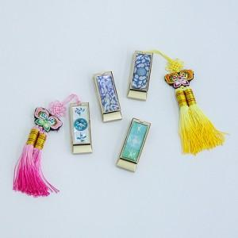

【상세/제작정보】

【인쇄/포장옵션】 | 레이저 / 포장지포장

【공급단가】 | 수량 | 30~ | 50~ | 100~ | 500~ | 1,000~
*VAT별도 | 8G | 14,700원 | 14,200원 | 13,700원 | 12,900원 | 12,700원
 | 16G | 15,300원 | 14,800원 | 14,300원 | 13,500원 | 13,200원
 | 32G | 17,800원 | 17,300원 | 16,700원 | 15,700원 | 15,400원

【상품 URL】 | https://www.synergygift.co.kr:443/src/goods_detail.php?gdno=38700

